PRESUPUESTO
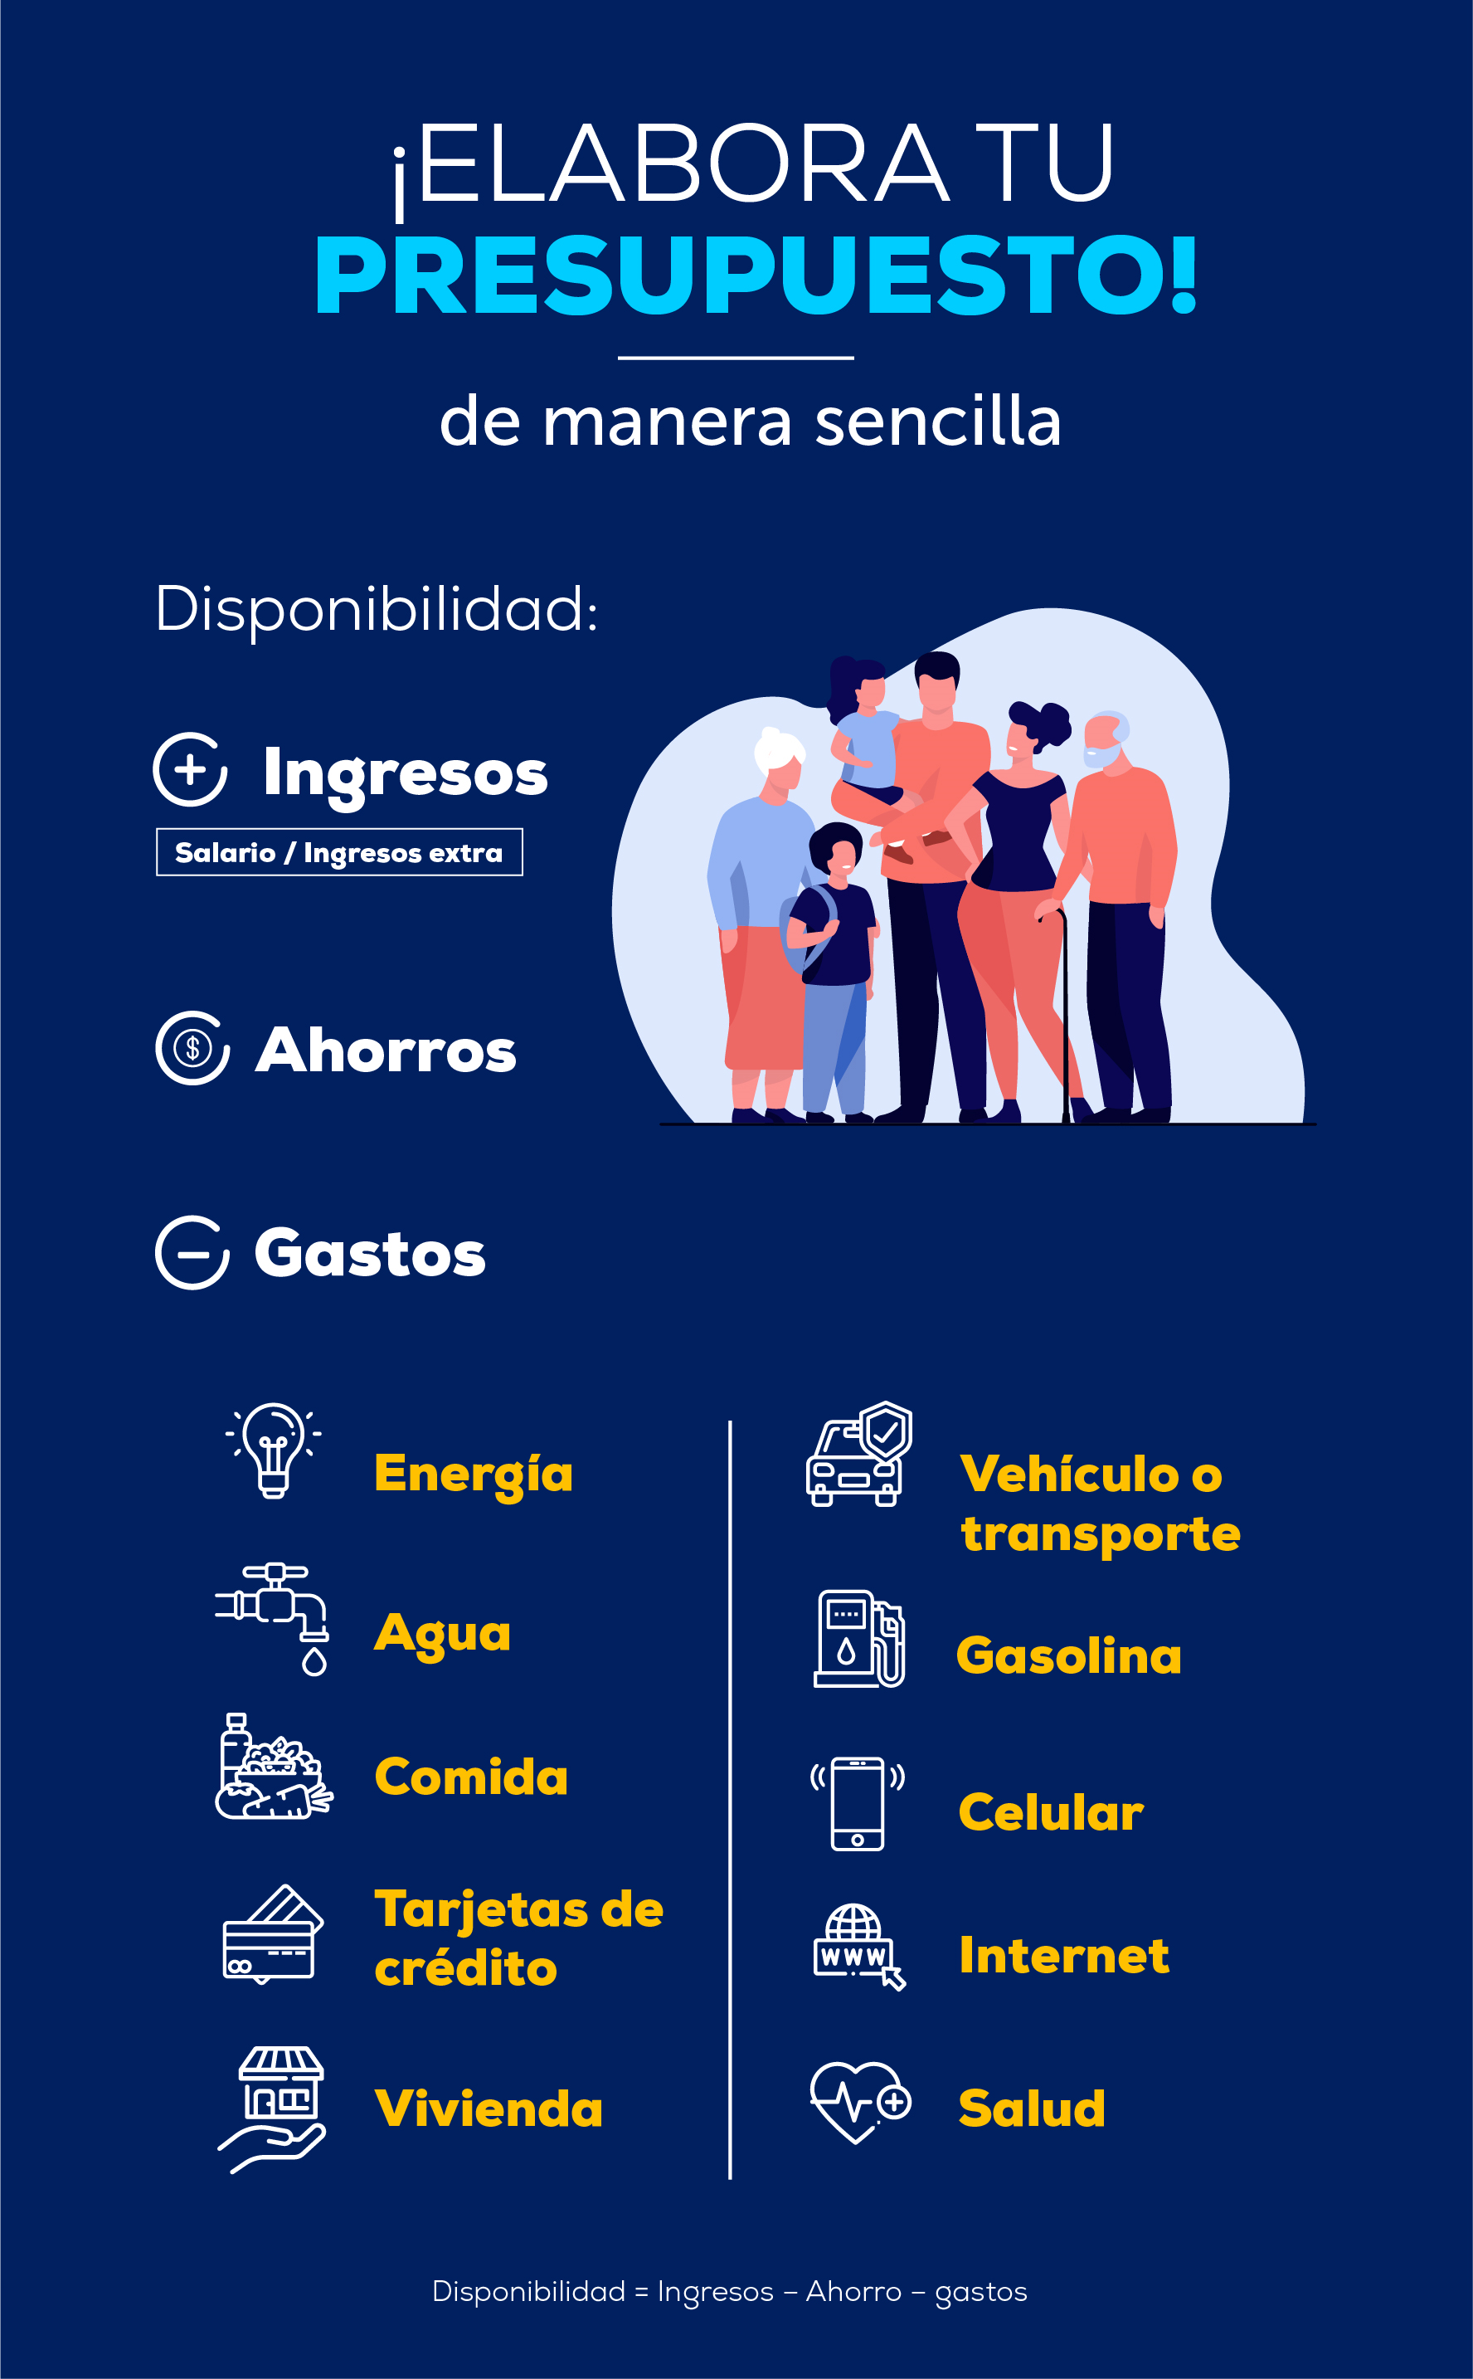

Ingresos

Ingresos

Otros ingresos

Remesas Familiares

Total de ingresos US $ | $-

Ahorro
Ahorro US $ | $-

Meta

Ahorro para Imprevistos

Gastos

Vivienda

Gas Propano

Agua

Energía eléctrica

Alimentación

Educación

Transporte

Ropa y calzado

Gastos médicos

Teléfono de casa

Teléfono celular

Internet y cable

Diversión y entretenimiento

Otros gastos

Total de gastos US $ | $-

Deudas

Cuota de Deuda 1

Cuota de Deuda 2

Cuota de Deuda 3

Cuota de Deuda 4

Total de deudas US $ | $-

Total gastos + deudas US $ | $-

Disponibilidad US $ | $-

